Sheet2
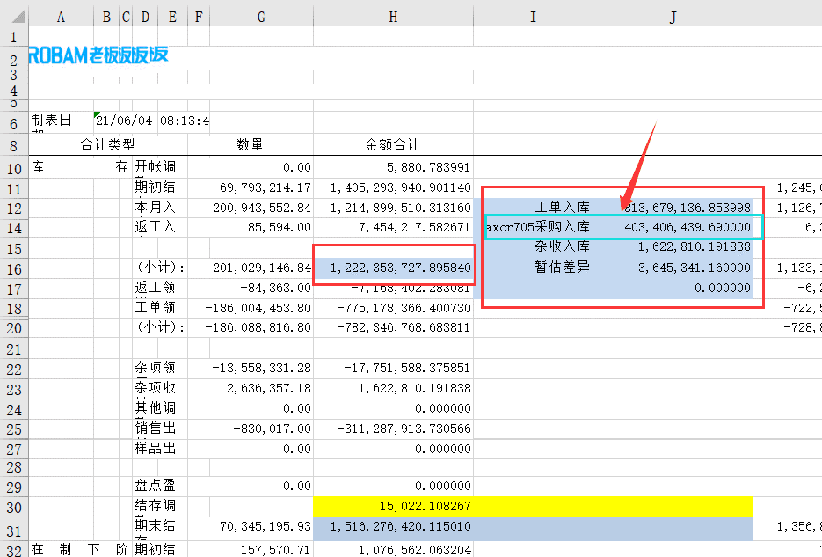

 | 期初 | 1,405,293,940.90
 | 采购入库 | 403,406,439.69
 | 委外入库 | 14,932,237.06
 | 杂项入库 | 1,622,810.19
 | 杂项领用 | -17,751,588.38
 | 工单入库 | 798,746,899.80
 | 工单领用 | -782,346,768.68
 | 销售 | -311,287,913.73
 | 结存调整 | 15,022.11
 | 调整入库 | 3,645,341.16
 | 期末金额 | 1,516,276,420.12

期间异动-成本 |  | 110,982,479.21
期间异动-财务 |  | 110,578,036.92
差异 |  | 404,442.29

财务-AP |  | 406,641,457.87 | 418338676.75
财务-！AP |  | -296,063,420.95 | -307356197.53

AP差异 |  | 11,697,218.88
非AP差异 |  | -11,292,776.58

